Sheet1
クリスマスパーティーCUP お弁当注文書【ほっともっと】

申込期限12月16日（金）
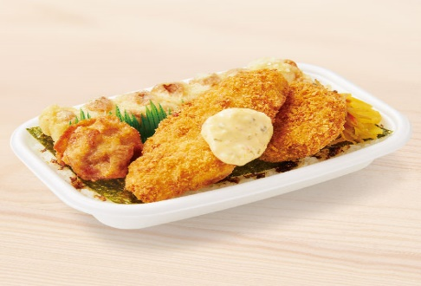
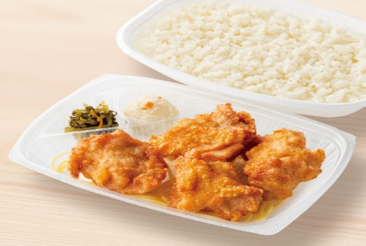

 | 全部のせのり弁当 |  |  | から揚弁当(4コ入り)
 | 500円（税抜：463円） |  |  | 420円（税抜：389円）
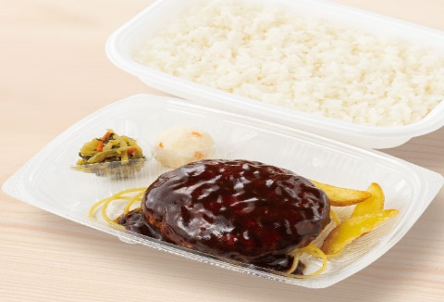
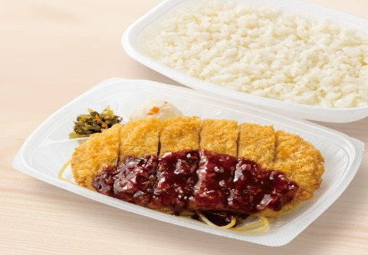

 | デミハンバーグ弁当 |  |  | ロースとんかつ弁当
 | 600円（税抜：556円） |  |  | 520円（税抜：482円）
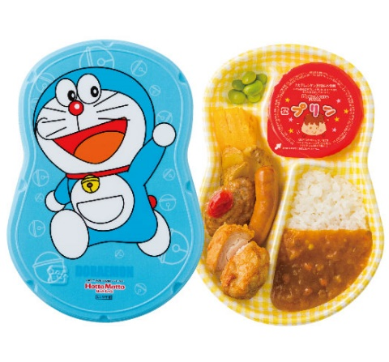
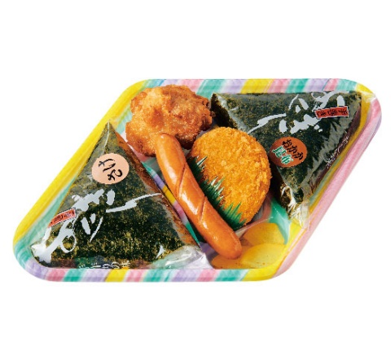

 |  |  |  |  | おにぎりセット
 | ドラえもんランチ/ドラミちゃんランチ(カレー) |  |  |  | 390円（税抜：362円）
 | 490円（税抜：454円）
 | 商 品 名 | 単価（税込） |  | 注 文 数 量 |  | 合 計 金 額
 | 全部のせのり弁当 | 500 | 円 |  | ケ | 0 | 円
 | から揚弁当(4コ入り) | 420 | 円 |  | ケ | 0 | 円
 | デミハンバーグ弁当 | 600 | 円 |  | ケ | 0 | 円
 | ロースとんかつ弁当 | 520 | 円 |  | ケ | 0 | 円
 | ドラえもんランチ(カレー) | 490 | 円 |  | ケ | 0 | 円
 | おにぎりセット | 390 | 円 |  | ケ | 0 | 円
 | 合計 |  |  | 0 | ケ | 0 | 円
 | チーム名 |  | 担当者 |  |  | 連絡先
 | 申し込み先 Ｅ-mail lx450_fire_star24@yahoo.co.jp申込期限12月16日（金） 連絡先：090-1506-6564 土浦ドッジボール協会 しげふじ まで

